1
工程款支付证书
工程名称 |  | 209国道房县柳树垭至土城段改扩建工程(二期)第四合同段、 |  |  |  |  | 建设单位 |  | 房县交通运输局 |  |  |  |  | ERP编号 |  | 13523 | 档案编号
合同金额 |  | 180,484,537.90 |  |  | 中标时间 | 2021.3.15 | 已提供工程资料 |  | 施工资料、投标文件 |  |  |  |  | 保存地址 |  | 合肥 | 责任单位 |  | 南部大区-湖北
决算金额 |  |  |  |  | 决算时间 |  | 项目部印章 |  |  |  |  |  |  | 施工人 |  | 鲍安平 | 区域责任人 | 马金叶 | 省办负责人 | 马金叶
序号 | 经营填写 |  |  |  |  | 工程填写 | 经营填写 |  |  | 财务填写 |  | 经营、工程、质安填写 |  | 区域负责人 |  | 申请部门填写财务核对 |  |  | 本次支付 金额 | 剩余款项
 | 到款情况 |  |  |  |  |  | 暂列金 |  |  | 代缴税金 |  | 其他扣款 |  | 预留款 |  | 成本票
 | 日期 | 工程款金额 | 周转金金额 | 到款银行 | 到款账户 | 完成进度 | 比例 | 金额 | 备注 | 金额 | 备注 | 金额 | 备注 | 金额 | 备注 | 供货单位 | 合同额 | 成本票额
1 | 2021-06-18 | 10316100
 | 2021-04-09 |  |  |  |  |  |  |  |  |  |  | 2,536.00 | 4月12日王文伍、马金叶、高翔来回路费
 | 2021-04-26 |  |  |  |  |  |  |  |  |  |  | 1,000.00 | 王童办理房县分公司开户

合计 |  | 0 | 0.00 |  |  |  | - | 0.00 |  | 0.00 |  | 3,536.00 | - | 0.00 | - | - |  |  | 0.00 | -3536.00
本次结算、支付明细 |  | 应支付金额 |  |  | 12000.00 |  | 本次支付金额 |  |  |  |  |  | 小写 | 12,000.00
 |  | 已支付金额 |  |  |  |  |  |  |  |  |  |  | 大写 | RMB12000
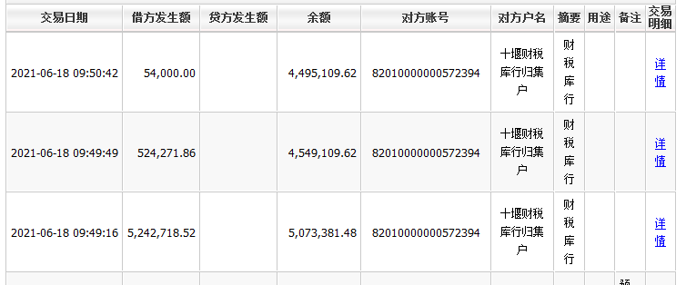

 |  |  |  |  |  |  |  |  | 2,000.00 | 邢卫华出场费
 |  |  |  |  |  |  |  |  | 4,000.00
 |  |  |  |  |  |  |  |  |  | 孙健2000马金叶1000、王童1000出场费

